Presentación
DIAGNÓSTICO INTEGRAL DE ARCHIVO
A. IDENTIFICACIÓN
AI.DATOS DEL ARCHIVO
FECHA DE ELABORACIÓN: | 27 de enero de 2025
OBJETIVO: | Establecer el grado de elaboración e implementación de los procesos e instrumentos archivísticos en Telemedellín, así como también establecer los aspectos administrativos, técnicos, tecnológicos y de infraestructura que inciden en su desarrollo
DENOMINACIÓN O NOMBRE DEL ARCHIVO | Archivo Documental
FECHA DE CREACIÓN: | 2007
ACTO DE CONSTITUCIÓN
DIRECCIÓN: | Carrera 43F No 18-60
TELÉFONO: | 4489590 ext 103
FAX
CORREO ELECTRÓNICO: | archivo@telemedellin.tv
PÁGINA WEB: | https://telemedellin.tv/
MUNICIPIO | Medellín
CATEGORIA | Público
DEPARTAMENTO | Antioquia
NILVEL Y TIPO DE ARCHIVO
ENTIDAD U OFICINA PRODUCTORA
NILVEL | NACIONAL: |  | DEPARTAMENTAL: |  | MUNICIPAL: X
TIPO | GESTIÓN: | CENTRAL: X | HISTÓRICO: | GENERAL: | OTRO:
SISTEMA DE ARCHIVO DE LA ENTIDAD | CENTRALIZADO : |  | CENTRAL: X |  | SATÉLITES:
NÚMERO DE DEPÓSITOS: | 1
OBSERVACIONES:

II. IDENTIFICACIÓN DE LAS FUNCIONES
BREVE HISTORIA INSTITUCIONAL: | En 1995 inicia en la Secretaría de Educación y Cultura del municipio de Medellín el diseño de un canal local de televisión para la ciudad. Bajo la dirección de la dependencia de Tecnología y medios se comienza la idea de un canal educativo que permita apoyar la educación a distancia. En 1996 se conforma la sociedad Canal local de televisión de Medellín con un capital de 3.600 millones de pesos. Los socios: Alcaldía de Medellín, Area Metropolitana, Inder, Empresas Varias de Medellín, ITM. Se adquiere el lote en Padre Amaya para la construcción de la antena transmisora de la señal. En 1997 se nombra el primer consejo asesor de programación por Adriana Mejía, Hector Abad, Juan Luis Mejía y Samuel Arango. El 7 de diciembre primera emisión oficial del Canal con el desfile de Mitos y leyendas. En esta primera etapa se cuenta con 4 horas de programación. En el 2001 se traslada a la sede Caribe. En el 2015 inaugura su sede propia: Telemedellín Canal Parque Gabriel Garcia Marquez.
MISIÓN DE LA ENTIDAD: | Generar valor para transformar comportamientos en nuestros usuarios, contando historias inspiradoras, diversas e incluyentes para la gente, mediante contenidos colaborativos y ágiles para multiplataformas.
VISIÓN DE LA ENTIDAD: | En 2025 seremos el medio de comunicación preferido por los habitantes del Valle de Aburrá, en televisión y otras plataformas
OBSERVACIONES:
III. IDENTIFICACIÓN DE DEPENDENCIAS
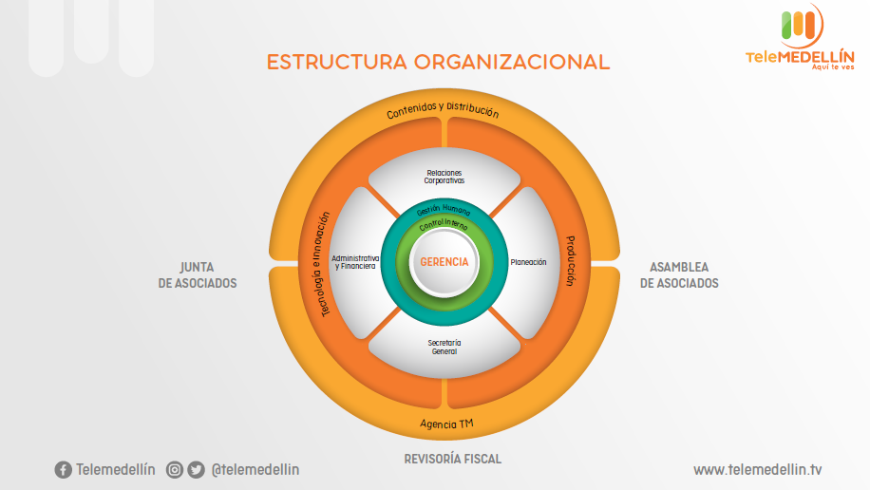

Gráficas
Graficación del diagnóstico

Gestión y trámite
 | Cumple | Cumple parcialmente | No Cumple
 | 7 | 1 | 2
Organización
 | Cumple | Cumple parcialmente | No Cumple
 | 10 | 1 | 3
Planeación
 | Cumple | Cumple parcialmente | No cumple
 | 3 | 8 | 0
Producción
 | Cumple | Cumple parcialmente | No Cumple
 | 4 | 6 | 0

Transferencia
 | Cumple | Cumple parcialmente | No Cumple
 | 6 | 1 | 0
Disposición
 | Cumple | Cumple parcialmente | No Cumple
 | 8 | 1 | 0
Preservación a largo plazo
 | Cumple | Cumple parcialmente | No Cumple
 | 3 | 4 | 1
Valoración
 | Cumple | Cumple parcialmente | No Cumple
 | 2 | 2 | 0

Documentos Físicos
 | Cumple | Cumple parcialmente | No Cumple
 | 10 | 3 | 0
I. A - Estado
 | Elaborado | Aprobado | Publicado | Socializado | Implementado
 | 41% | 29% | 18% | 0% | 35%
Instrumentos Archivísticos - Cumplimiento
 | Porcentaje cumplimiento
Diagnóstico Integral de Archivo | 20%
Plan Institucional de Archivos | 80%
Cuadro de Clasificación Documental | 60%
Tablas de Retención Documental | 60%
Política de Gestión Documental | 80%
Modelo de Gestión de Documental | 0%
Programa de Gestión Documental | 80%
Inventario Único Documental | 40%
Modelo de Requisitos para la gestión de documentos electrónicos | 0%
Banco terminológico | 0%
Tablas de Control de Acceso | 0%
Mapas de procesos | 0%
Plan de Conservación de Documentos | 0%
Plan de Preservación Digital | 0%
Registro de activos de información | 0%
Índice de información clasificada y reservada | 0%
Esquema de publicación de información | 0%

Documentos electrónicos
 | Cumple | Cumple parcialmente | No Cumple
 | 2 | 10 | 0
Conservación
Cumple | 27
Cumple parcialmente | 29
No cumple | 4

Consolidado
 | Cumple | Cumple parcialmente | No Cumple
 | 56% | 38% | 5%

